cramer 2x2
 | Eliminacion Gaussiana
 | x | y | z | b
F1 | 2 | 6 | 1 | 7
F2 | 1 | 2 | -1 | -1
F3 | 5 | 7 | -4 | 9 | 7
 | Intercambiar F1 y F2
F1 | 1 | 2 | -1 | -1 |  | F1 = F2
F2 | 2 | 6 | 1 | 7 |  | F2 = F1
F3 | 5 | 7 | -4 | 9

 | Iter 1 |  |  |  |  | F2 - 2F1
 | x | y | z
F1 | 1 | 2 | -1 | -1 | F2 | 2 | 6 | 1 | 7
F2 | 0 | 2 | 3 | 9 | -2*F1 | -2 | -4 | 2 | 2
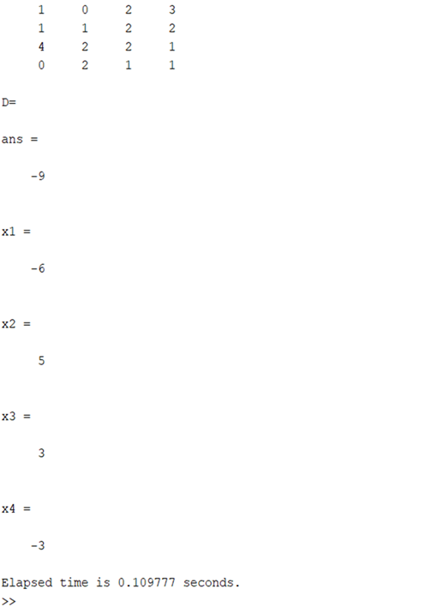
F3 | 5 | 7 | -4 | 9 |  | 0 | 2 | 3 | 9

 | Iter 2 |  |  |  |  | F3 - 5F1
 | x | y | z
F1 | 1 | 2 | -1 | -1 | F3 | 5 | 7 | -4 | 9
F2 | 0 | 2 | 3 | 9 | -5*F1 | -5 | -10 | 5 | 5
F3 | 0 | -3 | 1 | 14 |  | 0 | -3 | 1 | 14

 | Iter 3 |  |  |  |  | 3F2 + 2F3
 | x | y | z
F1 | 1 | 2 | -1 | -1 | 3F2 | 0 | 6 | 9 | 27
F2 | 0 | 2 | 3 | 9 | 2F3 | 0 | -6 | 2 | 28
F3 | 0 | 0 | 11 | 55 |  | 0 | 0 | 11 | 55

 |  |  | 11z = | 55
 |  |  | z= | 55/11
F3 |  |  | z= | 5

F2 |  | 2y + | 3z = | 9
 |  | 2y + | 3(5) = | 9
 |  | 2y + | 15 = | 9
 |  |  | 2y= | 9-15
 |  |  | y= | =-6/2
 |  |  | y= | -3

F1 | x + | 2(-3) - | 5= | -1
 | x+ | -6 | -5 = | -1
 |  |  | x-11 = | -1
 |  |  | x= | -1 + 11
 |  |  | x= | 10

